Solicitud gráfica
 | Área: | Ciencias Naturales |  |  | Fecha:
 | Grado: | 6 |  |  | 2015-07-22
 | Título del tema: | La materia y sus propiedades |  |  | ¿Cuaderno de estudio o recurso? | Cuaderno de Estudio
 | Editor: | Diana Pequetita García Rodríguez

 | Código guión o recurso: | CN_06_09_CO | ← Para determinar este código, visite la hoja de Ayuda
 |  |  |  |  | ESPECIFICACIÓN DE ARCHIVOS A ENTREGAR
Núm. | Archivo Shutterstock o ruta en web | Imagen para: | Tipo | Formato | Nombre imagen SMALL | Tamaño imagen SMALL | Nombre imagen ZOOM | Tamaño imagen ZOOM | Descripción | Observaciones
IMG01 | 1 ESO/Ciencias naturales /La materia y su características / los componentes de la materia. | Cuaderno de Estudio | Ilustración | Horizontal | CN_06_09_CO_IMG01_small | 526 x 370 px | CN_06_09_CO_IMG01_zoom | 800 x 600 px | Fotos de materia | 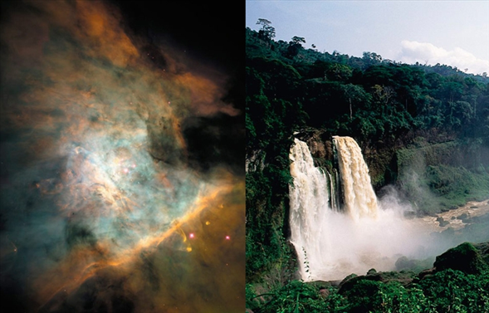
IMG02 | 128629082 | Cuaderno de Estudio | Fotografía | Horizontal | CN_06_09_CO_IMG02_small | 526 x 370 px | CN_06_09_CO_IMG02_zoom | 800 x 600 px | foto de anzana | 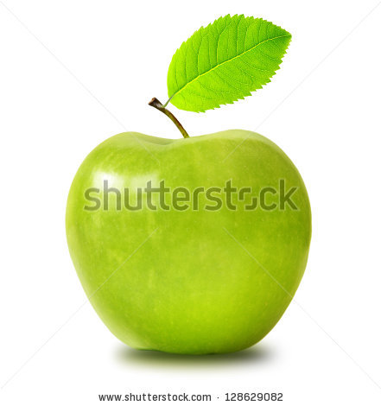
IMG03 | 1 ESO/Ciencias naturales /La materia: propiedades/ La densidad | Cuaderno de Estudio | Ilustración | Horizontal | CN_06_09_CO_IMG03_small | 526 x 370 px | CN_06_09_CO_IMG03_zoom | 800 x 600 px | imagen de dos cuerpos en el agua
IMG04 | 5ºESO/Ciencias de la naturaleza /La materia y sus propiedades/ Las propiedades específicas | Cuaderno de Estudio | Fotografía | Horizontal | CN_06_09_CO_IMG04_small | 526 x 370 px | CN_06_09_CO_IMG04_zoom | Imagen para construir. | foto de paraguas | 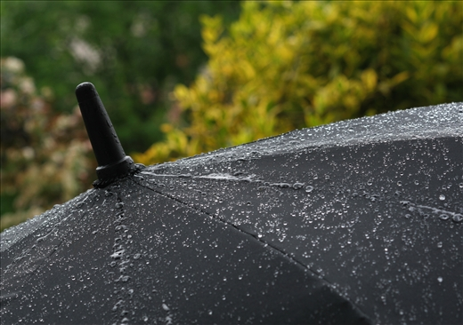
IMG05 | 1834144677 | Cuaderno de Estudio | Fotografía | Horizontal | CN_06_09_CO_IMG05_small | 526 x 370 px | CN_06_09_CO_IMG05_zoom | 800 x 600 px | plastilina | 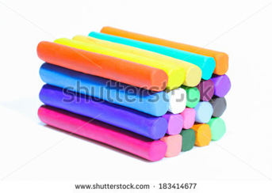
IMG06 | 1 ESO/science /Matter : characteristics / the states of matter | Cuaderno de Estudio | Ilustración | Horizontal | CN_06_09_CO_IMG06_small | 526 x 370 px | CN_06_09_CO_IMG06_zoom | 800 x 600 px | aurora polar | 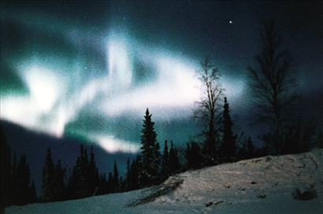
IMG07 | 1 ESO/Ciencias naturales /La materia :características / los estados de la materia/los cambios de estado | Cuaderno de Estudio | Ilustración | Horizontal | CN_06_09_CO_IMG07_small | 526 x 370 px | CN_06_09_CO_IMG07_zoom | 800 x 600 px | cambios de estado de la materia | 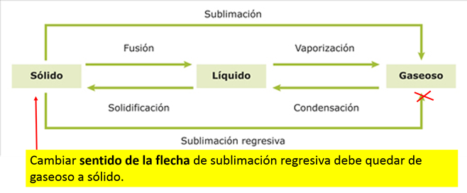
IMG08 | 253676305 | Cuaderno de Estudio | Fotografía | Horizontal | CN_06_09_CO_IMG08_small | 526 x 370 px | CN_06_09_CO_IMG08_zoom | 800 x 600 px | sin desrcipción | 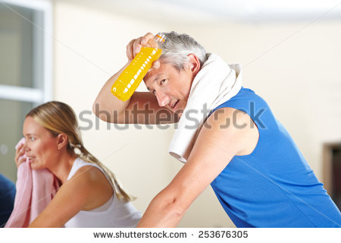
IMG09 | 1 ESO/science /Matter: characteristics/ substances /pure substances | Cuaderno de Estudio | Ilustración | Horizontal | CN_06_09_CO_IMG09_small | 526 x 370 px | CN_06_09_CO_IMG09_zoom | 800 x 600 px | tabla periódica | 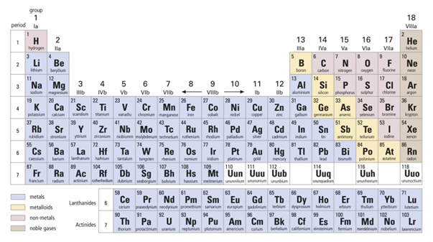
IMG10 | 1 ESO/Ciencias naturales /La materia: características / las sustancias /Las técnicas de separación de mezclas. | Cuaderno de Estudio | Ilustración | Horizontal | CN_06_09_CO_IMG10_small | 526 x 370 px | CN_06_09_CO_IMG10_zoom | 800 x 600 px | aparato de destilación | 